助成金書類ダウンロード
プロジェクト名 |  |  |  | システム名 |  |  |  | 画面レイアウト設計書 |  |  |  |  |  |  |  |  |  | 作成者 |  | 作成日 |  | 更新者 | 更新日
13期12月対応 |  |  |  | LMS学習管理システム |  |  |  | 助成金書類ダウンロード |  |  |  |  |  |  |  |  |  | 櫻井 |  | 2016-10-18 |  | 髙橋大 | 2020-01-31

 | 画面イメージ
 |  | ◆【管理者権限・企業担当者権限】
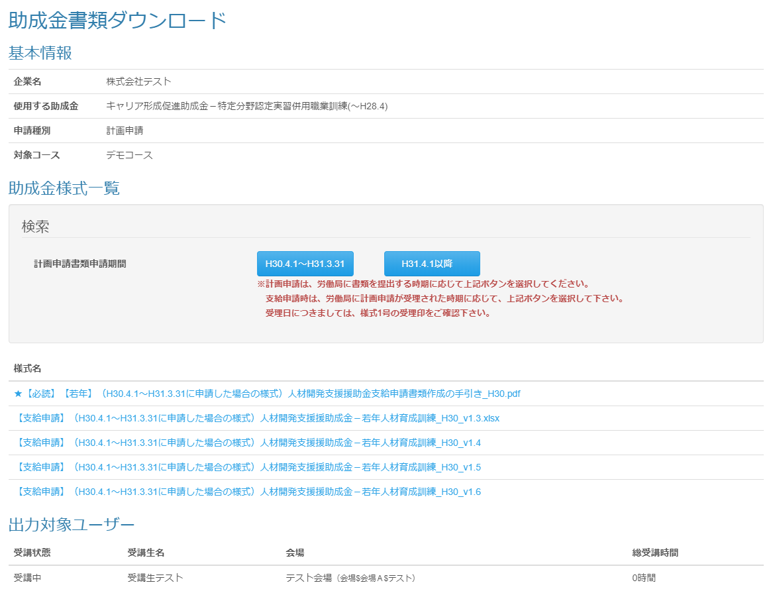
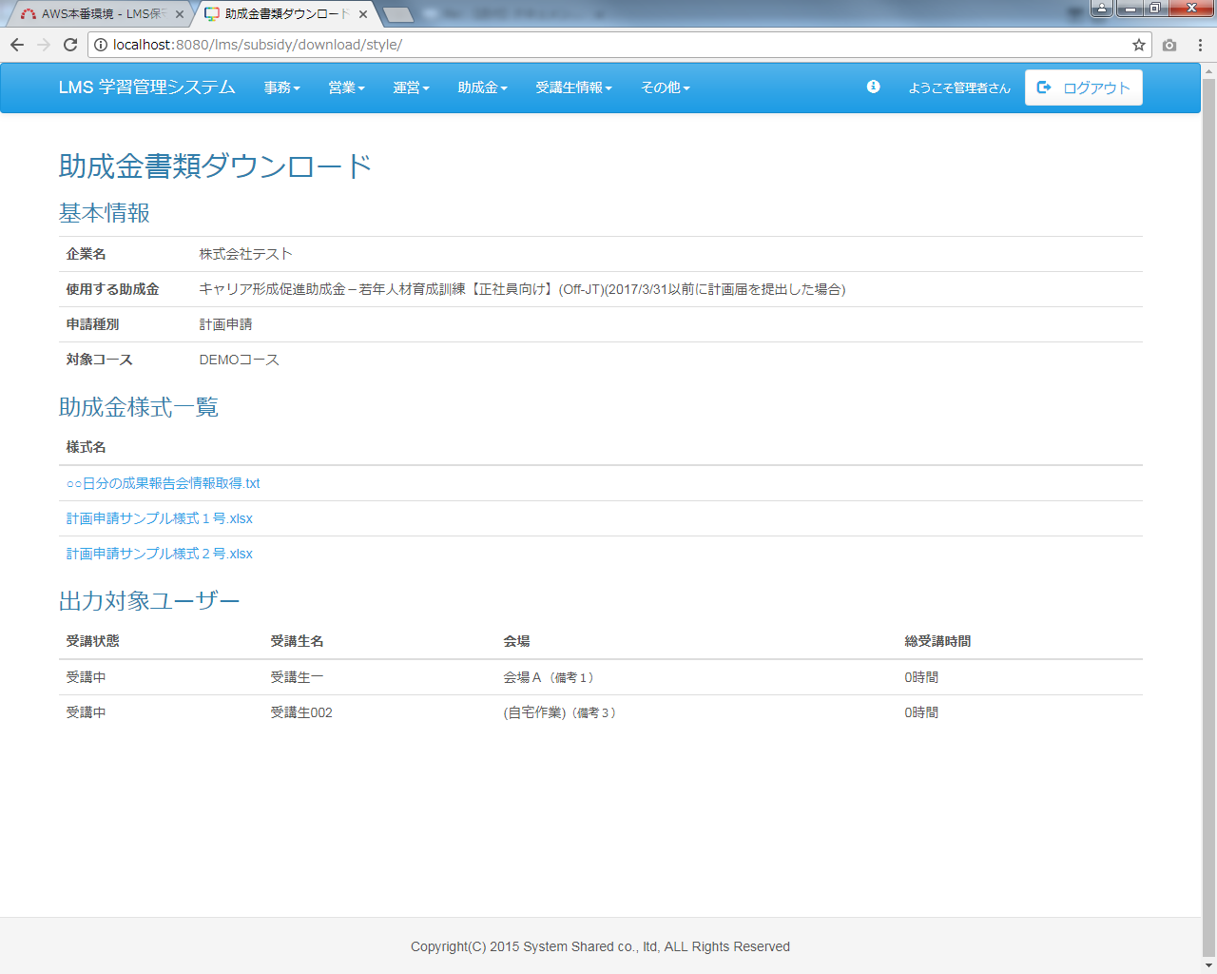

改修前

 | 出力仕様
 | No |  | 項目名 |  | データ元 |  |  |  |  |  |  |  |  |  | 備考
 |  |  |  |  | テーブル名 |  |  |  |  | フィールド
 | 基本情報
 | 1 |  | 企業名 |  | m_company |  |  |  |  | company_name
 | 2 |  | 使用する助成金 |  | - |  |  |  |  | - |  |  |  |  | 助成金書類ダウンロード 出力対象選択画面から送信された助成金カテゴリ
 | 3 |  | 申請種別 |  | - |  |  |  |  | - |  |  |  |  | 助成金書類ダウンロード 出力対象選択画面から送信された申請種別（1：計画申請、2：変更申請、
 |  |  |  |  |  |  |  |  |  |  |  |  |  |  | 3：支給申請）
 | 4 |  | コース名 |  | - |  |  |  |  | - |  |  |  |  | 助成金書類ダウンロード 出力対象選択画面から送信されたコース
 | 助成金様式一覧
 | ∟検索条件
 | 5 |  | 計画申請書類申請期間 |  | m_subsidy_style search |  |  |  |  | search_value
 | ∟様式一覧
 | 6 |  | 様式名 |  | m_file |  |  |  |  | file_name |  |  |  |  | ・計画申請書類申請期間のボタン名で検索した様式名を表示※初期表示なし
 |  |  |  |  |  |  |  |  |  |  |  |  |  |  | ・助成金書類ダウンロード 出力対象選択画面から送信された助成金カテゴリIDと申請種別コードに紐づく
 |  |  |  |  |  |  |  |  |  |  |  |  |  |  | テンプレート
 |  |  |  |  |  |  |  |  |  |  |  |  |  |  | ・テンプレート名昇順で表示
 | 出力対象ユーザー
 | 7 |  | 受講状態 |  | - |  |  |  |  | - |  |  |  |  | コース＆ユーザー選択画面で選択された受講生の受講状態
 | 8 |  | 受講生名 |  | m_user |  |  |  |  | user_name |  |  |  |  | コース＆ユーザー選択画面で選択された受講生名
 | 9 |  | 会場 |  | m_place |  |  |  |  | place_name |  |  |  |  | コース＆ユーザー選択画面で選択された受講生に紐づく会場名
 | 10 |  | 総受講時間 |  | - |  |  |  |  | - |  |  |  |  | コース＆ユーザー選択画面で選択された受講生の総受講時間

 | ◆様式名リンク押下時

 | 入力仕様
 | No |  | 項目名 | 物理名 |  |  | コントロール |  | 必須 |  | 桁数 | 最小値 |  | 最大値 |  | IME | 属性 |  |  |  | 備考

 | 1 |  | 助成金テンプレートID | subsidyTemplateId |  |  | hidden |  | ○ |  | - | - |  | - |  | - | 半角数字
 | 2 |  | 助成金テンプレート名 | - |  |  | リンク |  | - |  | - | - |  | - |  | - | /subsidy/style/download |  |  |  | 助成金書類をダウンロードする

 | その他 入力仕様
 | No |  | 項目名 | エラー条件 |  |  |  |  |  | 挙動 |  |  |  |  |  |  |  | エラー文
 | 1 |  | 助成金テンプレートID | 助成金テンプレートマスタに存在しない場合 |  |  |  |  |  | 不正アクセス画面に遷移する |  |  |  |  |  |  |  | -
 | 2 |  | ファイルID | ファイルマスタに存在しない場合 |  |  |  |  |  | 不正アクセス画面に遷移する |  |  |  |  |  |  |  | -
 |  |  |  | ファイルIDに紐づくファイル場所にファイルが存在しない場合 |  |  |  |  |  | 不正アクセス画面に遷移する |  |  |  |  |  |  |  | -

 | その他仕様
 | ダウンロード機能
 | No |  | テンプレート ファイル形式 | 出力タイプ |  | 出力ファイル名 |  |  | 出力シート名 |  |  |  | 出力項目 |  |  |  |  |  | 備考

 | 1 |  | excel | 1：企業分 |  | テンプレート名_企業名 |  |  | dataSheet |  |  |  | 「出力項目一覧_タイプ1」シートの項目と |  |  |  |  |  | データ出力した「dataSheet」はシート非表示にする
 |  |  |  |  |  |  |  |  |  |  |  |  | ダウンロード日
 | 2 |  |  | 2：受講生分 |  |  |  |  | 受講生名 |  |  |  | 「出力項目一覧_タイプ2」シートの項目と |  |  |  |  |  | データ出力部分はセル非表示にする
 |  |  |  |  |  |  |  |  |  |  |  |  | ダウンロード日
 | 3 |  | excel以外 | - |  | - |  |  | - |  |  |  | - |  |  |  |  |  | アップロードされたファイルをそのままダウンロードする
 |  | ※シート『dataSheet』が存在しない場合、データを出力しない

